listing
德生电子
1) ENGLISH ITEM NAME (ex : OOOO machine) | 2)中文名称 | 3) MANUFACTUROR (ex : OOO company) | 4) MODEL NO (ex : abc-123) | 5)Serial number | 6)CN hs code | 7)VN hs code | 8)Material | 9) VOLTAGE (ex : 220V) | 10) CAPACITY (ex :1200KW) | 11) Manufacture date (yyyy-mm-dd) | 12) ORIGIN | 13) NEW or USED | 14) PICTURE (BEFORE PACKING) | 15) PICTURE (NAME PLATE or label) | 16)Quantity | 17)cost(RMB 13%VAT) | 18)cost(USD) | 19)Total cost(USD) | 20)CARTON NO. | 21)CTN QTY | 22)G.W(KGS) | 23)N.W(KGS) | 24)Package Size(CM) | 25)Part size(CM) | 26)应用范围 | 27)是否带电源
Ultrasonic Mold | 710-22008超声波震落模 | 深圳市必能顺超声波设备有限公司 |  | E BATTLESHIP-F01 |  |  | 铝合金 |  |  | 2024.4.7 | CHINA | NEW | 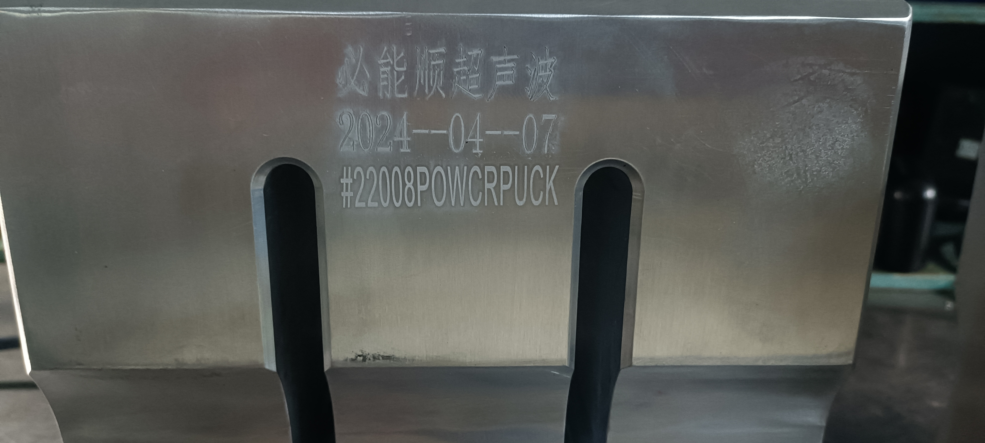 |  | 1 | 2800 |  |  | P1 | 1 | 16.2 | 14.1 | 40*30*30 | 27*22*34 | Ultrasonic separation of plastic part | NO
Ultrasonic Mold | 710-22008超声波震落模 | 深圳市必能顺超声波设备有限公司 |  | E BATTLESHIP-F02 |  |  | 铝合金 |  |  | 2024.4.7 | CHINA | NEW |  |  | 1 | 2800 |  |  | P2 | 1 | 16.1 | 14.1 | 40*30*30 | 27*22*34 | Ultrasonic separation of plastic part | NO
VE-500 MAIN wave soldering Fixture | 过炉夹具 | Dongguan Changan Xingyao Automation Processing Shop | VE-500主板 | VE500MF01A |  |  | 玻纤板 | / | / | 2024-04-02 | CHINA | NEW |  |  | 4 | 372 |  |  | P3 | 1 | 16 | 5.5 | 41X26X31 | 39x30x2 | Used for wave soldering furnace | NO
VE-500 JACK wave soldering Fixture | 过炉夹具 | Dongguan Changan Xingyao Automation Processing Shop | VE-500插座板 | VE500JF01A |  |  | 玻纤板+电木板 | / | / | 2024-04-02 | CHINA | NEW |  | 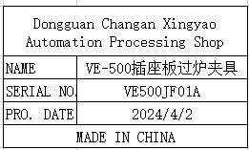 | 4 | 757 |  |  |  |  |  | 9.2 |  | 39x30x3.5 | Used for wave soldering furnace | NO

